상품제안서
(전통)오죽선부채(中) | 상품코드: F23886

 |  |  |  |  |  |  | 02-412-0044 | www.easy1.co.kr
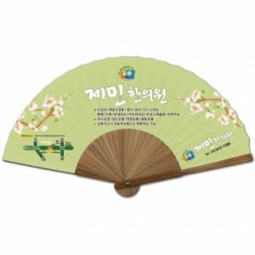

【상세/제작정보】 | 매듭은 별매품으로 문의바랍니다.

【인쇄/포장옵션】 | 실크 / 벌크

【공급단가】 | 수량 | 100~ | 300~ | 500~ | 1,000~ | 3,000~
*VAT별도 | 단가 | 3,960원 | 3,890원 | 3,790원 | 3,720원 | 3,630원

【상품 URL】 | https://dev.easy1.co.kr:443/src/goods_detail.php?gdno=23886

